１学級当たり小学校児童数 印刷
 | 50. 小学校児童数（１学級当たり）

 | 時点 2017(H29)年5月1日（毎年） |  |  |  |  |  | 平 均 値 |  |  | 21.3
 | 単位 人，人 |  |  |  |  |  | 標準偏差 |  |  | 4.7
 | 市町村名 | 指標 | 順位 | #REF! | 児童数 | 市町村名 | 指標 | 順位 | #REF! | 児童数

 | 千葉県 | 25.3 | － |  | 316,441 | 八街市 | 21.8 | 27 |  | 3,145
 | 千葉市 | 26.7 | 10 |  | 49,448 | 印西市 | 23.5 | 21 |  | 6,123
 | 銚子市 | 18.8 | 33 |  | 2,336 | 白井市 | 26.3 | 12 |  | 4,259
 | 市川市 | 29.1 | 2 |  | 23,441 | 富里市 | 23.0 | 22 |  | 2,275
 | 船橋市 | 30.1 | 1 |  | 34,050 | 南房総市 | 20.0 | 30 |  | 1,499
 | 館山市 | 18.0 | 38 |  | 2,093 | 匝瑳市 | 16.5 | 44 |  | 1,678
 | 木更津市 | 24.2 | 18 |  | 7,476 | 香取市 | 16.0 | 47 |  | 3,223
 | 松戸市 | 27.5 | 7 |  | 23,370 | 山武市 | 18.2 | 36 |  | 2,131
 | 野田市 | 26.7 | 10 |  | 8,207 | いすみ市 | 16.5 | 44 |  | 1,471
 | 茂原市 | 22.3 | 24 |  | 3,990 | 大網白里市 | 23.6 | 20 |  | 2,361
 | 成田市 | 22.2 | 25 |  | 7,377 | 酒々井町 | 24.5 | 16 |  | 1,029
 | 佐倉市 | 24.4 | 17 |  | 8,480 | 栄町 | 16.7 | 43 |  | 750
 | 東金市 | 22.2 | 25 |  | 2,711 | 神崎町 | 16.4 | 46 |  | 230
 | 旭市 | 19.7 | 31 |  | 3,271 | 多古町 | 15.4 | 50 |  | 584
 | 習志野市 | 27.5 | 7 |  | 8,845 | 東庄町 | 14.2 | 52 |  | 610
 | 柏市 | 26.9 | 9 |  | 21,935 | 九十九里町 | 18.7 | 34 |  | 599
 | 勝浦市 | 11.8 | 54 |  | 591 | 芝山町 | 17.9 | 39 |  | 323
 | 市原市 | 22.7 | 23 |  | 13,552 | 横芝光町 | 15.7 | 49 |  | 1,054
 | 流山市 | 28.5 | 5 |  | 10,446 | 一宮町 | 24.0 | 19 |  | 672
 | 八千代市 | 28.8 | 4 |  | 11,020 | 睦沢町 | 15.9 | 48 |  | 286
 | 我孫子市 | 24.6 | 14 |  | 6,553 | 長生村 | 21.4 | 28 |  | 662
 | 鴨川市 | 17.8 | 40 |  | 1,421 | 白子町 | 18.1 | 37 |  | 435
 | 鎌ケ谷市 | 27.6 | 6 |  | 5,706 | 長柄町 | 16.9 | 42 |  | 254
 | 君津市 | 20.2 | 29 |  | 3,777 | 長南町 | 18.9 | 32 |  | 265
 | 富津市 | 17.8 | 40 |  | 1,763 | 大多喜町 | 15.4 | 50 |  | 338
 | 浦安市 | 28.9 | 3 |  | 9,485 | 御宿町 | 13.4 | 53 |  | 228
 | 四街道市 | 24.9 | 13 |  | 5,001 | 鋸南町 | 18.7 | 34 |  | 262
 | 袖ケ浦市 | 24.6 | 14 |  | 3,350

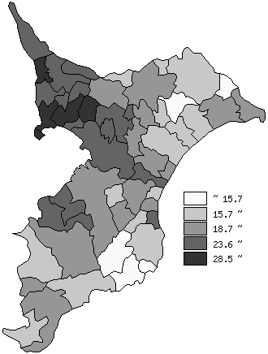
 | 千葉県の推移
 | 児童数（右軸） | 指標
平成25年 | 326144 | 25.8
平成26年 | 323173 | 25.7
平成27年 | 320755 | 25.7
平成28年 | 318489 | 25.6
平成29年 | 316441 | 25.3

《備 考》 ・資料出所 統計課「学校基本調査結果報告書」 ・算出方法 児童数÷学級数

